Sheet2
 | BFCMU | BF0 | BF0.75
实验1 | 1.7909 | 0.432 | 1.246
重复1 | 18.715 | 11.979 | 16.341
重复2 | 1.8118 | 1.783 | 1.795
重复3 | 3.906 | 3.85 | 4.008
重复4 | 2.9604 | 2.93 | 2.989
重复5 | 2.1815 | 2.16 | 2.171
重复6 | 5.0382 | 4.99 | 5.12
重复7 | 2.2754 | 2.28 | 2.297

Sheet3
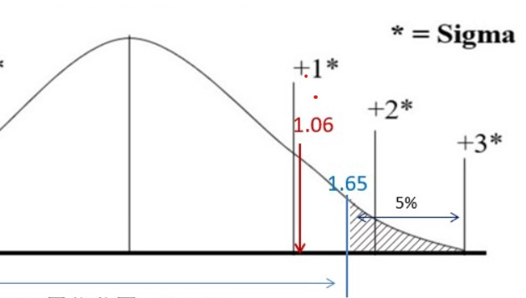

1.1339

